게임 비쥬얼 컨셉
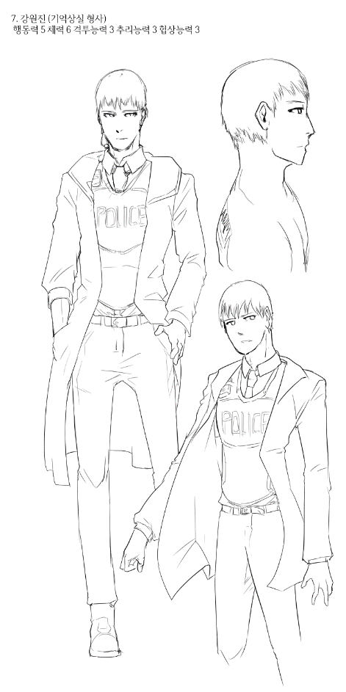
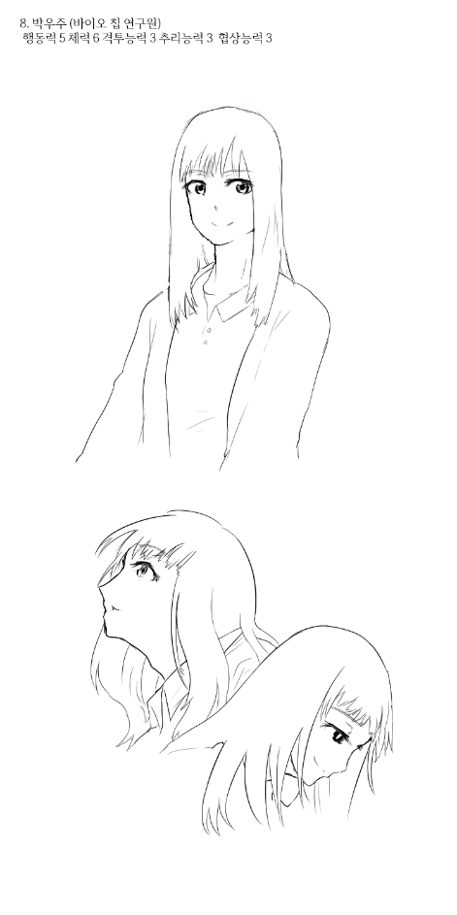
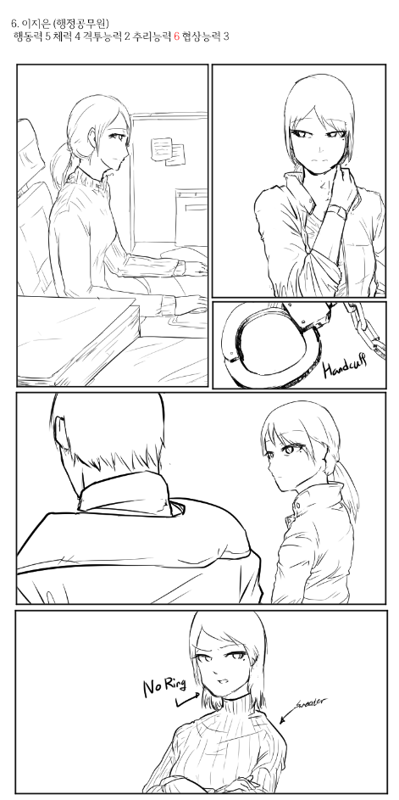
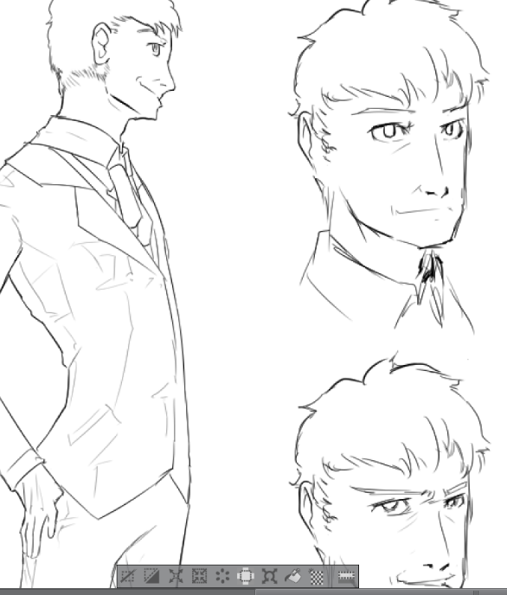
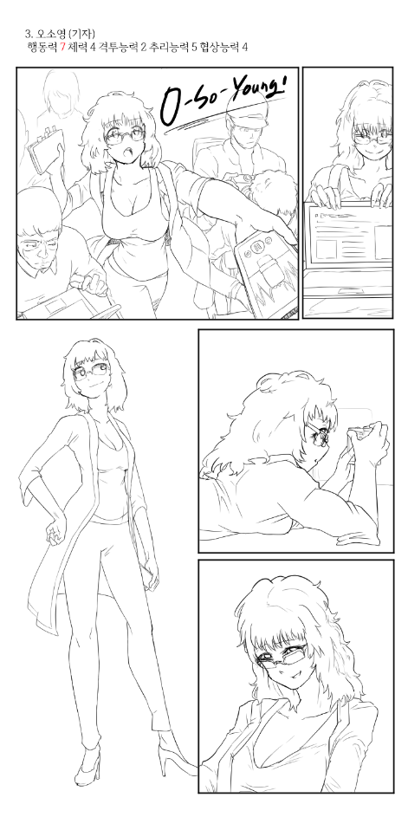
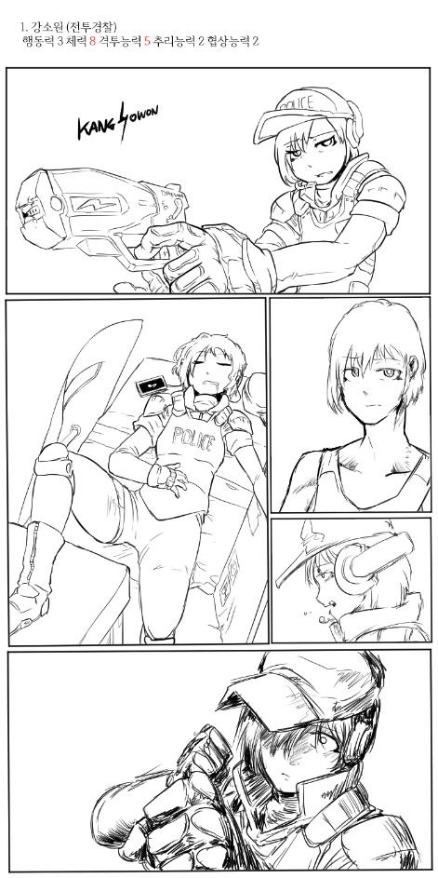
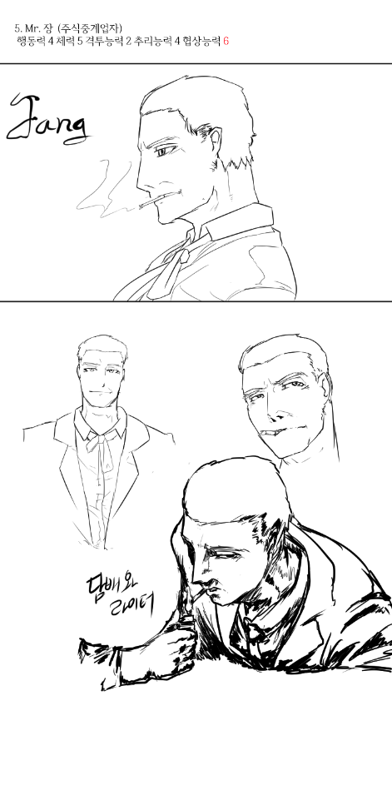
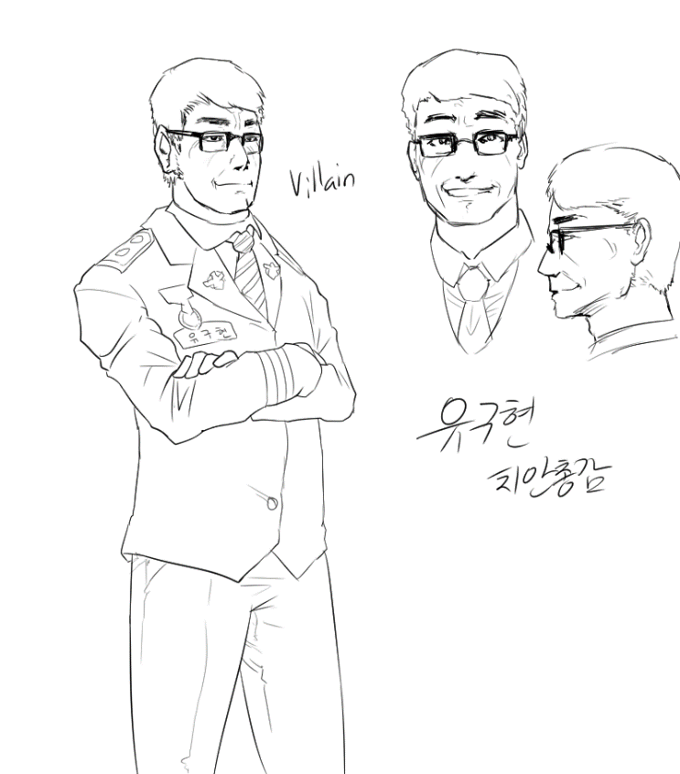
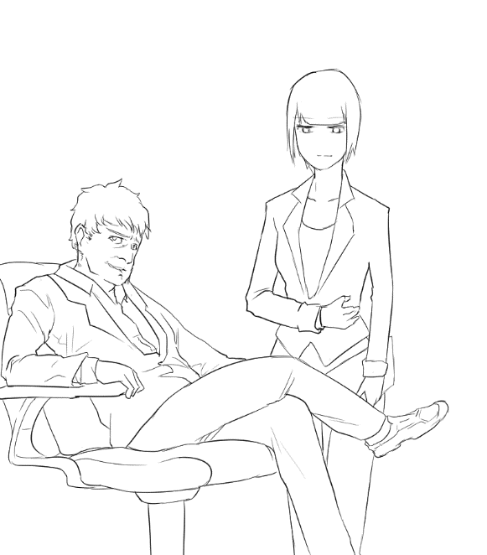
게임 컨셉 레퍼런스

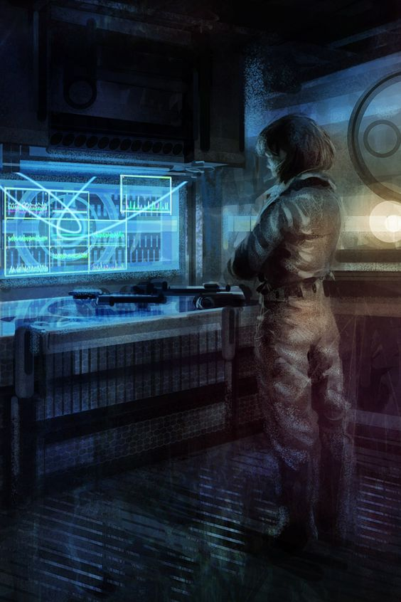 |  | 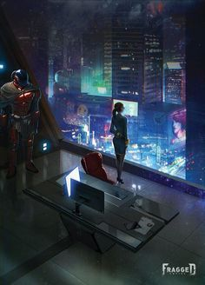 | 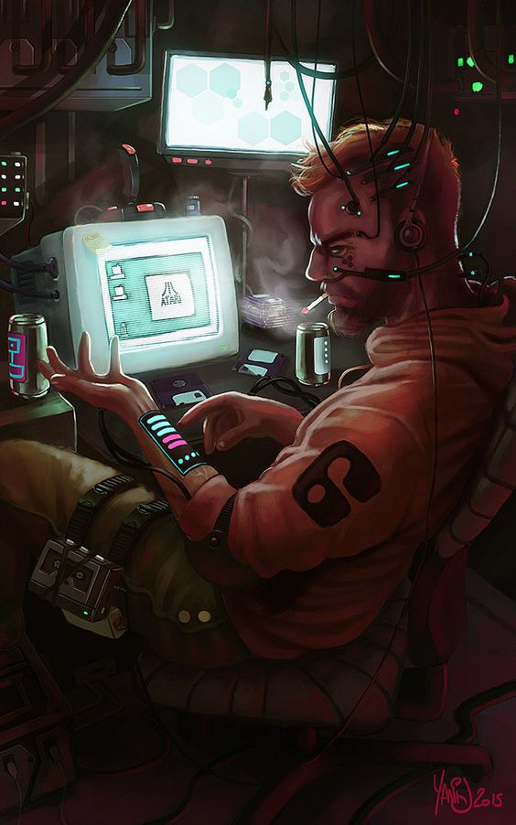 | 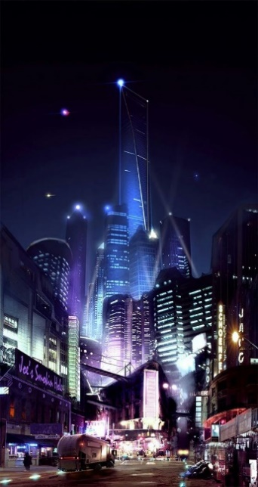

근미래적 베경
키워드 | 사이버 펑크, 홀로그램, 디스토피아, 자동화 사회, 바이오 칩, 음모, 추리

주요 캐릭터들 초안

세부사항
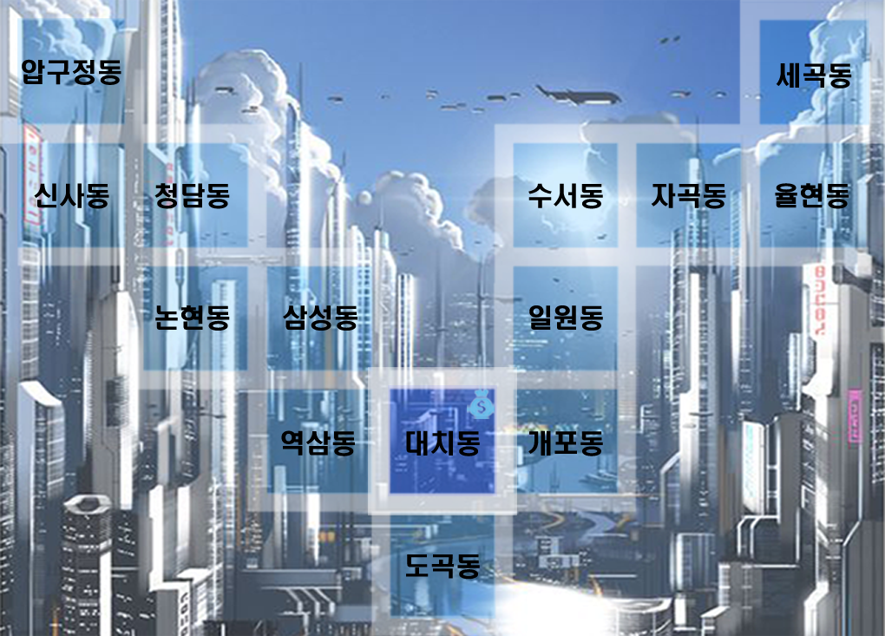
 |  | 월드맵

 |  |  | 이슈 변경사항
 |  |  | 일반/긴급/봉쇄 해금 이슈로 나눔

 |  |  | 일반 - 항상 실행가능, 치안 저하 없음, 사건 단서 획득 가능(랜덤 드랍) 예외 상황 체크
 |  |  | 긴급 - 랜덤으로 출현(액스컴 2 긴급미션 처럼)
 |  |  | 봉쇄 해금 미션 - 고난이도,해결 시 지역 재활성화 가능

 |  |  | AI 캐릭터 출현 조건/조건이 겹쳤을 시 예외 상황
 |  |  | 고정 출현으로 존재하는 캐릭터는 반드시 존재
 |  |  | 각 자 출현 ID 값을 다르게 부여하고 인원이 많다면 개체수를 지정하고 혹은 난이도 개념을 부여하여 어려움을 고르면 NPC가 등장하게 한다.

 |  |  | 사건 진행할 때마다 해당 사건 관련 NPC가 스폰된다.
 |  |  | 만약 NPC가 습격으로 쓰러질 시 죽는게 아니라, 6턴간 행동하지 못하게 된다.

 |  |  | 고정 배회
 |  |  | 강소원 - 긴급/봉쇄 이슈 우선적으로 처리(이동 속도가 느림)
 |  |  | 전민원 - 플레이어 우선 추격&습격(조우할 시 공격당함)(*전민원이 사망하면 다시는 등장하지 않음)

 |  |  | 시즌 출현
 |  |  | 오소영 - 단서 경쟁(사건 시작 시 등장하여 플레이어와 경쟁)
 |  |  | 함정임 - 단서 경쟁(대리인으로 등장/특정 사건만 등장)
각 캐릭터. 말 Png 필요 |  |  | NPC들 상태다이어 그램 필요.

 |  |  | 지역 상호작용으로만 등장
 |  |  | 미스터 장 - 압구정 사무실
 |  |  | 박우주 - 지역 랜덤(랜덤 레인지 전부다 1/17), 단 사건 파일 #s4 혹은 #s10 일 시 율현동으로 고정

 |  |  | 상점 - 대치동
 |  |  | 항시상점 - 상점 일반 품목 판매(항시)
난점 |  |  | 비밀상점 - 5턴마다 개장. 물품 랜덤 판매
AI는 이동가능 지역과 이동불가지역을 어떻게 구분할 것인가?
이동할 때 손을 어떻게 구현할 것인가?
이동 이펙트는 어떻게?
AI 패턴을 어떻게 할 것인가? > 타일 오브젝트와 상호작용 하지 않음. > 특정 지역에 도착 강제적으로 이벤트 발생
만약 플레이어와 경쟁 NPC 모두 병원에 있을 때 (혹은 은둔) 차례 체크는 어떻게 되는 것인가?

시스템
저장 | save/load
저장 방식 | 수동 저장

